สาขาผังเมือง
ตารางจำแนกรายวิชาตามหมวดวิชาชีพ สาขาสถาปัตยกรรมผังเมือง
ชื่อ-สกุล…...........................................................................................................
1. | คุณวุฒิ............................................................................................. | สาขาวิชา................................................................................................................
 | มหาวิทยาลัย................................................................................... | ประเทศ..................................................... |  |  |  | ปีที่เข้าศึกษา..............ถึง..............
2. | คุณวุฒิ............................................................................................. | สาขาวิชา................................................................................................................
 | มหาวิทยาลัย................................................................................... | ประเทศ..................................................... |  |  |  | ปีที่เข้าศึกษา..............ถึง..............

ชื่อวิชา |  |  | ระดับคุณวุฒิ | จำนวน Credits (ต่างประเทศ) | จำนวนหน่วยกิต
 |  |  |  |  | ด้านการออกแบบ สถาปัตยกรรม | ด้านการออกแบบ สถาปัตยกรรมผังเมือง
(ก.) หมวดวิชาหลัก
...รหัสวิชา... | …......................ชื่อวิชา.............................. |  | ป.ตรี/โท

รวม |  |  |  | 0 | 0 | 0
 |  |  |  |  | 0
(ข.) หมวดวิชาพื้นฐาน

รวม |  |  |  | 0 | 0 | 0
 |  |  |  |  | 0
(ค.) หมวดวิชาเทคโนโลยี

รวม |  |  |  | 0 | 0 | 0
 |  |  |  |  | 0
(ง.) หมวดวิชาสนับสนุน

รวม |  |  |  | 0 | 0 | 0
 |  |  |  |  | 0
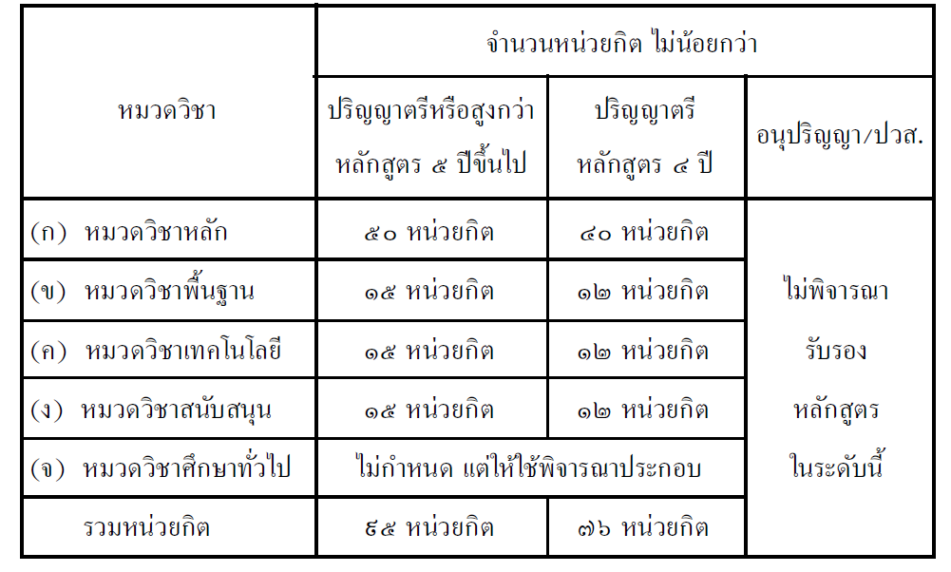
 |  | จำนวนหน่วยกิตที่จำแนกได้
 |  | ก. หมวดวิชาหลัก |  |  | - | หน่วยกิต
 |  | ข. หมวดวิชาพื้นฐาน |  |  | - | หน่วยกิต
 |  | ค. หมวดวิชาเทคโนโลยี |  |  | - | หน่วยกิต
 |  | ง. หมวดวิชาสนับสนุน |  |  | - | หน่วยกิต
 |  |  | รวม |  | - | หน่วยกิต

